상품제안서
PGA 2단자동 빈티지우드+190g 코마사 호텔타올 | 상품코드: S43228

 |  |  |  |  |  |  | 02-713-8555 | www.synergygift.co.kr
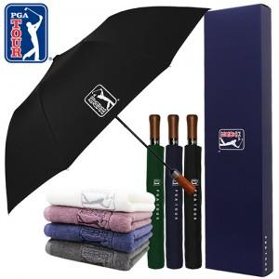

【상세/제작정보】 | <p><span style="font-size: 14pt;">※ 자수인돼 디자인 난이도에 따라서 인쇄비 편차 발생 됩니다.</span>&nbsp;</p>

【인쇄/포장옵션】 | 실크, 자수, 원단실크1도 / 포장지포장

【공급단가】 | 수량 | 30~ | 100~ | 300~ | 1,000~ | 3,000~
*VAT별도 | 단가 | 18,200원 | 17,220원 | 16,380원 | 15,960원 | 15,680원

【상품 URL】 | https://www.synergygift.co.kr:443/src/goods_detail.php?gdno=43228

